Trang_bìa
Posts and Telecommunications Institute of Technology |  |  |  |  |  |  | Thiết kế |  | Tài liệu phát triển |  | Tên hệ thống |  | Đọc truyện tiểu thuyết |  |  |  | Người tạo |  | Bùi Phi Long | Ngày tạo |  | 2023-11-10
 |  |  |  |  |  |  |  |  |  |  |  |  |  |  |  |  | Người cập nhật |  |  | Ngày cập nhật
 |  |  |  |  |  |  |  |  |  |  | Màn hình (ID) |  | NoveDetail |  | Màn hình (Tên) |  | Màn hình chi tiết tiểu thuyết

 | Website đọc truyện tiểu thuyết Tài liệu phát triển hệ thống

 | Version 1.0

 |  |  |  |  |  |  |  |  |  | 1. Mục đích |  |  | 7. Giao diện màn hình
 |  |  |  |  |  |  |  |  |  | 2. Giới hạn hoạt động |  |  | 8. Danh sách hạng mục
 |  |  |  |  |  |  |  |  |  | 3. Giới hạn hệ thống |  |  | 9. Khái quát chức năng
 |  |  |  |  |  |  |  |  |  | 4. Chức năng liên quan |  |  | 10. Xử lý chi tiết
 |  |  |  |  |  |  |  |  |  | 5. Không bao gồm
 |  |  |  |  |  |  |  |  |  | 6. Sơ đồ

Posts and Telecommunications Institute of Technology |  |  |  |  |  |  | Thiết kế |  | Tài liệu phát triển |  | Tên hệ thống |  | Đọc truyện tiểu thuyết |  |  |  | Người tạo |  | Bùi Phi Long | Ngày tạo |  | 2023-11-10
 |  |  |  |  |  |  |  |  |  |  |  |  |  |  |  |  | Người cập nhật |  |  | Ngày cập nhật
 |  |  |  |  |  |  |  |  |  |  | Màn hình (ID) |  | NovelDetail |  | Màn hình (Tên) |  | Màn hình chi tiết tiểu thuyết

 | Lịch sử chỉnh sửa

 | Ver |  | Ngày cập nhật |  |  | Nội dung cập nhật |  |  |  |  |  |  | Người cập nhật
 |  |  |  |  |  |  |  |  |  |  |  |  |  | Ngày duyệt |  | Người duyệt |  | Ngày duyệt |  |  | Người duyệt
 | 1 |  | 2023-10-11 |  |  | Tạo mới |  |  |  |  |  |  | Bùi Phi Long

Posts and Telecommunications Institute of Technology |  |  |  |  |  |  | Thiết kế |  | Tài liệu phát triển |  | Tên hệ thống |  | Đọc truyện tiểu thuyết |  |  |  | Người tạo |  | Bùi Phi Long | Ngày tạo |  | 2023-11-10
 |  |  |  |  |  |  |  |  |  |  |  |  |  |  |  |  | Người cập nhật |  |  | Ngày cập nhật
 |  |  |  |  |  |  |  |  |  |  | Màn hình (ID) |  | NovelDetail |  | Màn hình (Tên) |  | Màn hình chi tiết tiểu thuyết

 | 1. Mục đích
 |  | - Dùng để người dùng xem tiểu thuyết
 |  | - Người sử dụng nhấn vào các đường liên kết để xem nôi dung tiểu thuyết

 | 2. Giới hạn hoạt động
 |  | Không có

 | 3. Giới hạn hệ thống
 |  | Không có

 | 4. Chức năng liên quan
 |  | Không có

 | 5. Không bao gồm
 |  | Không có

Posts and Telecommunications Institute of Technology |  |  |  |  |  |  | Thiết kế |  | Tài liệu phát triển |  | Tên hệ thống |  | Đọc truyện tiểu thuyết |  |  |  | Người tạo |  | Bùi Phi Long | Ngày tạo |  | 2023-11-10
 |  |  |  |  |  |  |  |  |  |  |  |  |  |  |  |  | Người cập nhật |  |  | Ngày cập nhật
 |  |  |  |  |  |  |  |  |  |  | Màn hình (ID) |  | NovelDetail |  | Màn hình (Tên) |  | Màn hình chi tiết tiểu thuyết

 | 6. Sơ đồ
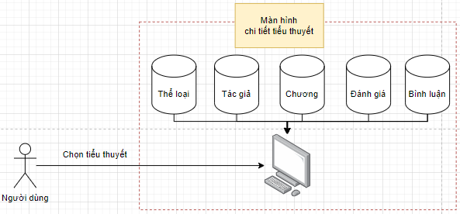

 | Table

 |  |  | № | Loại | Tên |  |  |  |  |  | I/O | Ghi chú
 |  |  | 1 | V | Genre |  |  | Table quản lý thể loại |  |  | O
 |  |  | 2 | V | Author |  |  | Table quản lý tác giả |  |  | O
 |  |  | 4 | M | Novel |  |  | Table quản lý tiểu thuyết |  |  | O
 |  |  | 5 | L | Rating |  |  | Table quản lý đánh giá |  |  | I/O
 |  |  | 6 | L | Comment |  |  | Table quản lý bình luận |  |  | I/O
 |  |  | 7
 |  |  | 8
 |  |  | 9
 |  |  | 10

 |  |  |  | ※ Loại (M: Master / T: Transaction table / Ⅰ: INI file / W: work table / V: view / S: stored procedures / L: SQL loader / F: file)

Thiết_kế
Posts and Telecommunications Institute of Technology |  |  |  |  |  |  | Thiết kế |  |  | Tài liệu phát triển |  | Tên hệ thống |  |  |  |  | Đọc truyện tiểu thuyết |  |  |  |  | Người tạo | Bùi Phi Long | Ngày tạo | 2023-11-10
 |  |  |  |  |  |  |  |  |  |  |  |  |  |  |  |  |  |  |  |  |  | Người cập nhật |  | Ngày cập nhật
 |  |  |  |  |  |  |  |  |  |  |  | Màn hình (ID) |  |  |  |  | NoveDetail |  | Màn hình (Tên) |  |  | Màn hình chi tiết tiểu thuyết

 | 7. Giao diện màn hình
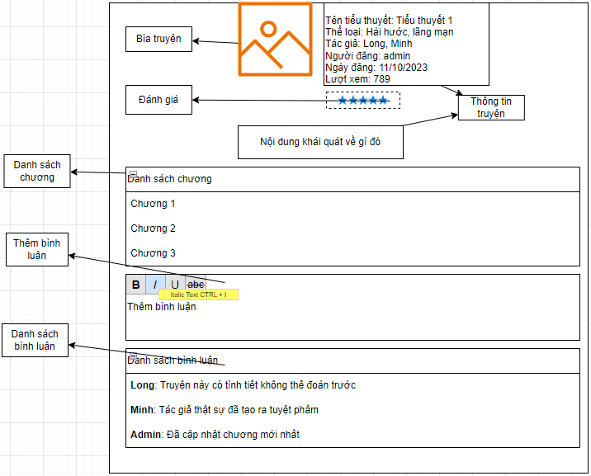

Posts and Telecommunications Institute of Technology |  |  |  |  |  |  | Thiết kế |  |  | Tài liệu phát triển |  | Tên hệ thống |  |  |  |  | Đọc truyện tiểu thuyết |  |  |  |  | Người tạo | Bùi Phi Long | Ngày tạo | 2023-11-10
 |  |  |  |  |  |  |  |  |  |  |  |  |  |  |  |  |  |  |  |  |  | Người cập nhật |  | Ngày cập nhật
 |  |  |  |  |  |  |  |  |  |  |  | Màn hình (ID) |  |  |  |  | NoveDetail |  | Màn hình (Tên) |  |  | Màn hình chi tiết tiểu thuyết

 | 8. Danh sách hạng mục

 |  | [Vùng thông tin tiểu thuyết]
 |  | № | Tên hạng mục |  |  |  | Loại dữ liệu |  |  |  | I/O | Control |  |  |  |  |  | Ghi chú
 |  | 1 | Ảnh bìa |  |  |  | File |  |  |  | Out | ImageView
 |  | 2 | Đánh giá |  |  |  | int |  |  |  | Out | Icon
 |  | 3 | Tiêu đề |  |  |  | String |  |  |  | Out | TextView
 |  | 4 | Thể loại |  |  |  | String |  |  |  | Out | TextView
 |  | 5 | Tác giả |  |  |  | String |  |  |  | Out | TextView
 |  | 6 | Lượt xem |  |  |  | int |  |  |  | Out | TextView
 |  | 7 | Mô tả |  |  |  | String |  |  |  | Out | TextView

 |  | [Vùng danh sách chương]
 |  | № | Tên hạng mục |  |  |  |  |  | Control |  |  |  | I/O | Ghi chú
 |  | 1 | Danh sách chương |  |  |  |  |  | List
 |  | 2 | Tên chương |  |  |  |  |  | Hyperlink |  |  |  | Out | /admin/chapter/list

 |  | [Vùng bình luận]
 |  | № | Tên hạng mục |  |  |  |  |  | Control |  |  |  | I/O | Ghi chú
 |  | 1 | Thêm bình luận |  |  |  |  |  | TextInput |  |  |  | In
 |  | 2 | Danh sách bình luận |  |  |  |  |  | List |  |  |  | Out | /admin/comment/list

Posts and Telecommunications Institute of Technology |  |  |  |  |  |  | Thiết kế |  |  | Tài liệu phát triển |  | Tên hệ thống |  |  |  |  | Đọc truyện tiểu thuyết |  |  |  |  | Người tạo | Bùi Phi Long | Ngày tạo | 2023-11-10
 |  |  |  |  |  |  |  |  |  |  |  |  |  |  |  |  |  |  |  |  |  | Người cập nhật |  | Ngày cập nhật
 |  |  |  |  |  |  |  |  |  |  |  | Màn hình (ID) |  |  |  |  | NoveDetail |  | Màn hình (Tên) |  |  | Màn hình chi tiết tiểu thuyết

 | 9. Khái quát chức năng
 |  | (1) Hiển thị ban đầu
 |  |  | 1. Hiển thị màn hình ở trạng thái ban đầu
 |  |  | 2. Load dữ liệu tiểu thuyết
 |  |  | 3. Load dữ liệu chương
 |  |  | 4. Load dữ liệu bình luận
 |  |  | 5. Load dữ liệu đánh giá

 |  | (2) Xử lý thêm bình luận
 |  |  | 1. Nhấn nút "Lưu" thì thực hiện xử lý thêm bình luận
 |  |  | 2. Thêm bình luận thành công làm mới màn hình
 |  |  | trường hợp phát sinh lỗi thì hiển thị nội dung lỗi, không thực hiện di chuyển màn hình

Posts and Telecommunications Institute of Technology |  |  |  |  |  |  | Thiết kế |  |  | Tài liệu phát triển |  | Tên hệ thống |  |  |  |  | Đọc truyện tiểu thuyết |  |  |  |  | Người tạo | Bùi Phi Long | Ngày tạo | 2023-11-10
 |  |  |  |  |  |  |  |  |  |  |  |  |  |  |  |  |  |  |  |  |  | Người cập nhật |  | Ngày cập nhật
 |  |  |  |  |  |  |  |  |  |  |  | Màn hình (ID) |  |  |  |  | NoveDetail |  | Màn hình (Tên) |  |  | Màn hình chi tiết tiểu thuyết

 | 10. Xử lý chi tiết
 |  | (1) Hiển thị ban đầu
 |  |  | 1. Thực hiện khởi tạo màn hình ban đầu

 |  |  |  | [Vùng thông tiểu thuyết]
 |  |  |  | № | Tên hạng mục |  |  |  | Nội dung hiển thị |  |  |  |  |  |  |  |  | Giá trị |  |  | Sử dụng |  | Ghi chú
 |  |  |  | 1 | Ảnh bìa |  |  |  | Ảnh |  |  |  |  |  |  |  |  | Load từ bảng tiểu thuyết |  |  | Chỉ xem |  | api/admin/post
 |  |  |  | 2 | Đánh giá |  |  |  | Đánh giá |  |  |  |  |  |  |  |  | Load từ bảng đánh giá |  |  | Có thể |  | api/admin/comment
 |  |  |  | 3 | Tiêu đề |  |  |  | Tiêu đề |  |  |  |  |  |  |  |  | Load từ bảng tiểu thuyết |  |  | Chỉ xem |  | api/admin/post
 |  |  |  | 4 | Thể loại |  |  |  | Thể loại |  |  |  |  |  |  |  |  | Load từ bảng tiểu thuyết |  |  | Chỉ xem |  | api/admin/post
 |  |  |  | 5 | Tác giả |  |  |  | Tác giả |  |  |  |  |  |  |  |  | Load từ bảng tiểu thuyết |  |  | Chỉ xem |  | api/admin/post
 |  |  |  | 6 | Lượt xem |  |  |  | Lượt xem |  |  |  |  |  |  |  |  | Load từ bảng tiểu thuyết |  |  | Chỉ xem |  | api/admin/post
 |  |  |  | 7 | Mô tả |  |  |  | Mô tả |  |  |  |  |  |  |  |  | Load từ bảng tiểu thuyết |  |  | Chỉ xem |  | api/admin/post

 |  |  |  | [Vùng danh sách chương]
 |  |  |  | № | Tên hạng mục |  |  |  | Nội dung hiển thị |  |  |  |  |  |  |  |  | Giá trị |  |  | Sử dụng |  | Ghi chú
 |  |  |  | 1 | Danh sách chương |  |  |  | Tên chương |  |  |  |  |  |  |  |  | Load từ bảng chương |  |  | Có thể |  | admin/chapter/list

 |  |  |  | [Vùng bình luận]
 |  |  |  | № | Tên hạng mục |  |  |  | Nội dung hiển thị |  |  |  |  |  |  |  |  | Giá trị |  |  | Sử dụng |  | Ghi chú
 |  |  |  | 1 | Thêm bình luận |  |  |  |  |  |  |  |  |  |  |  |  |  |  |  | Có thể
 |  |  |  | 2 | Danh sách bình luận |  |  |  | Danh sách bình luận |  |  |  |  |  |  |  |  | Load từ Bảng quản lý bình luận |  |  | Có thể |  | admin/comment/list

 |  | (2) Xử lý chọn chương
 |  |  | 1. Nhấn hyperlink thực hiện xử lý.
 |  |  | 2. Xử lý check
 |  |  |  | a. Check hạng mục
 |  |  |  | № | Tên hạng mục |  |  |  | Nội dung check |  |  |  |  |  |  |  |  |  |  | Message
 |  |  |  | 1 | Chương |  |  |  | Trường hợp không tồn tại |  |  |  |  |  |  |  |  |  |  | notFound() |  |  |  |  |  | Not Found

 |  | (3) Xư lý bình luận
 |  |  | 1. Xử lý check
 |  |  |  | № | Tên hạng mục |  |  |  | Nội dung check |  |  |  |  |  |  |  |  |  |  | Message
 |  |  |  | 1 | Nội dung bình luận |  |  |  | Trường hợp để trống |  |  |  |  |  |  |  |  |  |  | VALIDATION_COMMENT_CONTENT

 |  |  | 2. Xử lý nhấn nút "bình luận"
 |  |  |  | Đối tượng |  |  |  | Truy xuất
 |  |  |  | Bình luận |  |  |  |  | Comment.content |  |  |  |  |  | ＝ | [Vùng nhập].text.toString()
 |  |  |  |  |  |  |  |  | Comment.novelId |  |  |  |  |  | ＝ | novelServices.getnovelId()
 |  |  |  |  |  |  |  |  | Comment.datepost |  |  |  |  |  | ＝ | Date.now()
 |  |  |  |  |  |  |  |  | Comment.userId |  |  |  |  |  | ＝ | SecurityUtils.getPrincipal().getUsername()

 |  |  |  | Thông báo |  | Trường hợp |  |  |  |  |  |  |  |  |  |  |  |  |  | Message Code
 |  |  |  | SUCCESS |  | Bình luận thành công |  |  |  |  |  |  |  |  |  |  |  |  |  | INSERT_SUCCESS
 |  |  |  | FAIL |  | Bình luận thất bại |  |  |  |  |  |  |  |  |  |  |  |  |  | INSERT_FAILED

